Table 39
GESTIONE DEL BILANCIO
a) Avanzo di competenza (+) / Disavanzo di competenza (-) | 8,212,789.38
b) Risorse accantonate stanziate nel bilancio dell’esercizio N (+)(8) | 4,485.64
c) Risorse vincolate nel bilancio (+)(9) | 7,852,177.81
d) Equilibrio di bilancio (d=a-b-c) | 356,125.93
di cui Equilibrio di bilancio negativo determinato da debito autorizzato e non contratto (DANC) (7) | 0.00
autonome.
(1) Per "Utilizzzo avanzo" si intende l'avanzo applicato al bilancio: indicare l'importo dello stanziamento definitivo di bilancio. (2) Indicare l'importo iscritto in entrata del conto del bilancio alla corrispondente voce riguardante il fondo pluriennale vincolato. (3) Corrisponde alla prima voce del conto del bilancio spese. Non comprende il disavanzo da debito non contrato delle Regioni e delle Province (4) Inserire solo l'importo del disavanzo da debito autorizzato e non contratto ripianato nel corso dell'esercizio attraverso l'accensione dei prestiti. (5) Indicare la somma degli stanziamenti riguardanti il corrispondente fondo pluriennale vincolato di spesa inscritti nel conto del bilancio (FPV corrente, FPV c/capitale o FPV per partite finanziarie). (6) Indicare l'importo dello stanziamento definitivo di bilancio. (7) Solo per le regioni: i saldi di competenza negativi determinati da impegni per investimenti a fronte di "debito autorizzato e non contratto" (DANC) non rilevano ai fini dell'equilibrio di bilancio di cui all’articolo 1, comma 821 della legge n. 145 del 2018. In particolare, il saldo di competenza negativo Equilibrio complessivo da DANC non determina la formazione o il peggioramento del disavanzo di amministrazione da DANC se è compensato dal risultato positivo della gestione dei residui o dall’utilizzo "di fatto" del risultato di amministrazione libero non applicato al bilancio . (8) Inserire il totale della colonna c) dell'allegato a/1 “Elenco analitico delle risorse accantonate nel risultato di amministrazione” al netto dell'accantonamento al Fondo anticipazioni di liquidità, già considerato ai fini della determinazione dell'avanzo/disavanzo di competenza. (9) Inserire l'importo della prima colonna della riga n) dell'allegato a/2 “Elenco analitico delle risorse vincolate nel risultato di amministrazione”. (10) Inserire il totale della colonna d) dell'allegato a/1 “Elenco analitico delle risorse accantonate nel risultato di ammini
GESTIONE DEGLI ACCANTONAMENTI IN SEDE DI RENDICONTO
d) Equilibrio di bilancio (+) / (-) | 356,125.93
e) Variazione accantonamenti effettuata in sede di rendiconto (+) / (-)(10) | -1,326.12
f) Equilibrio complessivo (f=d-e) | 357,452.05
di cui Equilibrio complessivo negativo da DANC che non peggiora il disavanzo di amm.(7) | 0.00
di cui Equilibrio complessivo negativo da DANC che peggiora il disavanzo di amm. | 0.00

Table 139
CONTO DEL BILANCIO
Il risultato di amministrazione
L’Organo di revisione ha verificato e attesta che: a) Il risultato di amministrazione dell’esercizio 2022, presenta un avanzo, come risulta dai seguenti elementi:
5
b) Il risultato di amministrazione nell’ultimo triennio ha avuto la seguente evoluzione:
 |  | 2020 |  | 2021 |  | 2022
Risultato d'amministrazione (A) |  | € | 5,593,392.14 | € | 10,929,492.37 | € | 8,311,187.79
composizione del risultato di amministrazione:
Parte accantonata (B) |  | € | 248,217.06 | € | 314,439.78 | € | 317,599.30
Parte vincolata (C ) |  | € | 4,084,923.39 | € | 8,973,417.37 | € | 7,218,270.66
Parte destinata agli investimenti (D) |  | € | 47,227.80 | € | - | € | -
Parte disponibile (E= A-B-C-D) |  | € | 1,213,023.89 | € | 1,641,635.22 | € | 775,317.83
L’Organo di revisione ha verificato che alla chiusura dell’esercizio le entrate esigibili che hanno finanziato spese di investimento per le quali, sulla base del principio contabile applicato di cui all’All.4/2 al D. Lgs.118/2011 e s.m.i., non è stato costituito il F.P.V., sono confluite nella corrispondente quota del risultato di amministrazione: - vincolato; - destinato ad investimenti; - libero; a seconda della fonte di finanziamento.
 | 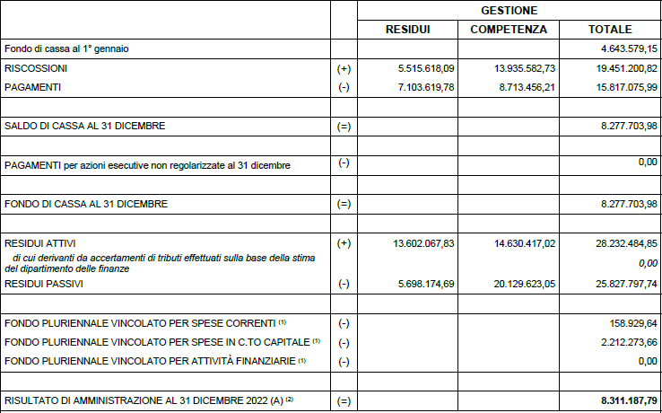

Table 151
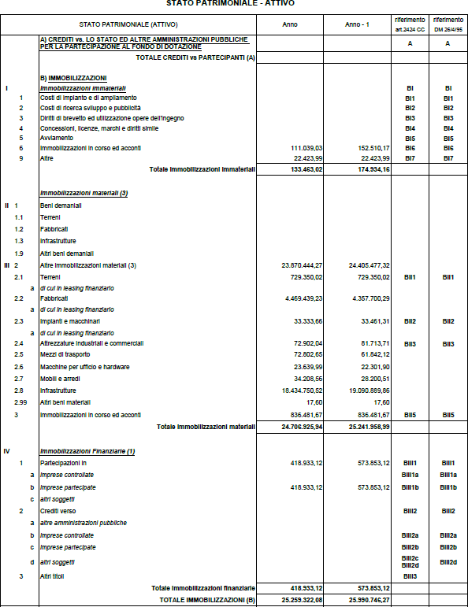
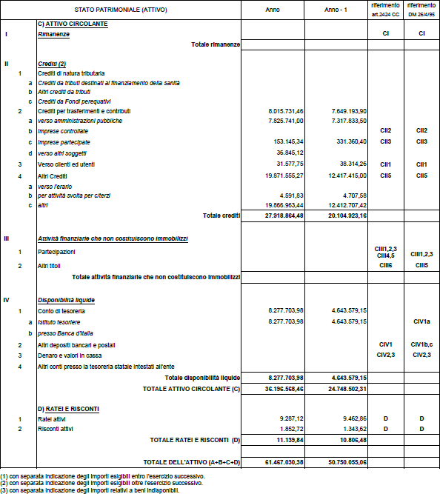
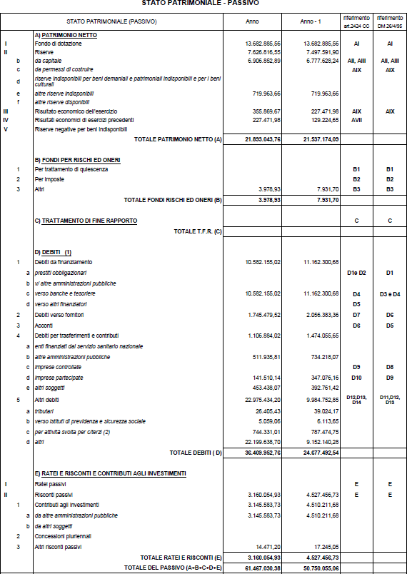
STATO PATRIMONIALE
Nello stato patrimoniale sono rilevati gli elementi dell’attivo e del passivo, nonché le variazioni che gli elementi patrimoniali hanno subito per effetto della gestione. I valori patrimoniali al 31/12/2022 e le variazioni rispetto all’anno precedente sono così rilevati:
 | 2022 |  | 2021
TOTALE ATTIVO/PASSIVO | 61,467,030.38 € |  | 50,750,055.06 €
PATRIMONIO NETTO | 21,893,043.76 € |  | 21,537,174.09 €
IMMOBILIZZAZIONI | 25,259,322.08 € |  | 25,990,746.27 €
DEBITI DI FINANZIAMENTO | 10,582,155.02 € |  | 11,162,300.68 €
Il fondo svalutazione crediti pari a €. 313.620,37 è stato portato in detrazione delle voci di credito. Le immobilizzazioni finanziarie riferite alle partecipazioni sono state valutate al costo di acquisto. Il fondo perdite società partecipate (fondo rischi e oneri) è calcolato nel rispetto del punto 6.4 del principio contabile applicato 4/3 (€. 3.978,93). Per quanto concerne l’obbligo di aggiornamento degli inventari si segnala che gli stessi sono aggiornati con riferimento al 31/12/2022.
Inventario di settore |  | Ultima data di aggiornamento (al 31/12/2022)
Immobilizzazioni immateriali |  | 133,463.02
Immobilizzazioni materiali di cui: |  | 24,706,925.94
- inventario dei beni immobili |  | 5,198,789.25
- inventario dei beni mobili |  | 19,508,136.69
Immobilizzazioni finanziarie |  | 418,933.12
Rimanenze |  | 0.00
17
L’Ente si è dotato di idonee procedure contabili per la compilazione e la tenuta dell’inventario: esistono rilevazioni sistematiche ed aggiornate sullo stato della effettiva consistenza del patrimonio dell’Ente. Il saldo IVA pari a €. 0,00. La dichiarazione IVA per il periodo d’imposta 2022 è in corso di predisposizione. E’ stata verificata la corrispondenza del saldo patrimoniale al 31/12/2022 delle disponibilità liquide con le risultanze del conto del tesoriere e degli altri depositi bancari e postali; il conto di tesoreria al 31/12/2022 ammonta a €. 8.277.703,98.
18

19

20

Table 152
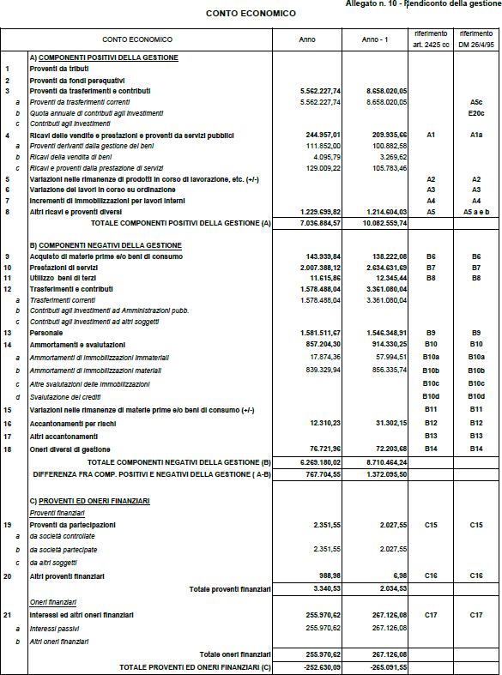
CONTO ECONOMICO
Nel conto economico della gestione sono rilevati componenti positivi e negativi secondo i criteri di competenza economica. Il conto economico evidenzia un utile di €. 355.869,67 (nel 2021 €. 227.471,98). I proventi da partecipazioni indicati tra i proventi finanziari ammontano a €. 2.351,55 e si riferiscono alle seguenti partecipazioni societarie:
SOCIETA' | % DI PARTECIPAZIONE | PROVENTI
VALLE CAMONICA SERVIZI S.r.l. | 0.16 | 542.55 €
CONSORZIO SERVIZI DI VALLE CAMONICA | 0.74 | 1,050.00 €
COGEME S.p.A. | 0.0221 | 759.00 €
21
Le quote di ammortamento sono state determinate sulla base dei coefficienti indicati al punto 4.18 del principio contabile applicato 4/3.

22

RELAZIONE DELLA GIUNTA AL RENDICONTO
23
L’Organo di revisione prende atto che l’Ente ha predisposto la relazione del Consiglio di Amministrazione. in aderenza a quanto previsto dall’art. 231 del TUEL, secondo le modalità previste dall’art.11, comma 6 del d.lgs.118/2011 e dal punto 13.1 del principio contabile all.4/1 e che la relazione è composta da: a) il conto del bilancio relativo alla gestione finanziaria e i relativi riepiloghi, b) il quadro generale riassuntivo, c) la verifica degli equilibri, d) il conto economico, e) lo stato patrimoniale. Nella relazione sono illustrati i criteri di valutazione utilizzati, la gestione dell’Ente nonché i fatti di rilievo verificatisi dopo la chiusura dell’esercizio.
CONCLUSIONI
Tenuto conto di tutto quanto esposto, rilevato e proposto si attesta la corrispondenza del rendiconto alle risultanze della gestione e si esprime giudizio positivo per l’approvazione del rendiconto dell’esercizio finanziario 2022, sulla base della documentazione fornita dall’Ente di natura contabile, amministrativa e finanziaria.
il Revisore dei Conti
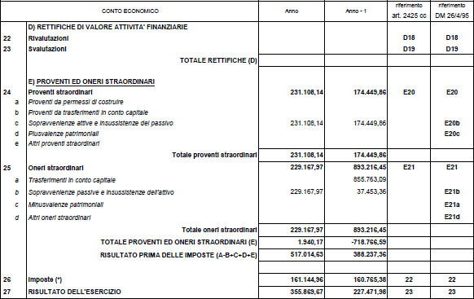
DOTT. DANIELE QUINTO

